Лист1
duration_8 | Задание 2
20 |  | 21.595155709
19 |  | 13.301038062
4 |  | 128.88927336
16 |  | 0.41868512111
31 |  | 244.83044983
13 |  | 5.5363321799
3 |  | 152.59515571
15 |  | 0.12456747405
9 |  | 40.359861592
14 |  | 1.830449827
19 |  | 13.301038062
8 |  | 54.065743945
15 |  | 0.12456747405
21 |  | 31.889273356
11 |  | 18.948096886
23 |  | 58.477508651
20 |  | 21.595155709
15.352941176 | выборочное среднее | 6.8936558769 | дисперсия | 7.1058178318 | скорректированная

А)
альфа | 0.1
1-альфа=0,9 (90%)

Тогда | P(A1<O<A2), где
A1= | 12.433897962
А2= | 18.27198439

qq-plot
Б) |  |  |  |  |  |  |  | Распределение является почти нормальным (график идёт почти по прямой)
i | x | (i-0.5)/n | q | отклонение
1 | 3 | 0.029411764706 | -1.8895099603 | -1.7384263809
2 | 4 | 0.088235294118 | -1.3517022399 | -1.5976966262
3 | 8 | 0.14705882353 | -1.049131398 | -1.0347776077
4 | 9 | 0.20588235294 | -0.82079208833 | -0.89404785302
5 | 11 | 0.26470588235 | -0.62890421763 | -0.61258834374
6 | 13 | 0.32352941176 | -0.45785193101 | -0.33112883445
7 | 14 | 0.38235294118 | -0.29930691047 | -0.19039907981
8 | 15 | 0.44117647059 | -0.14798710973 | -0.049669325168
9 | 15 | 0.5 | 0 | -0.049669325168
10 | 16 | 0.55882352941 | 0.14798710973 | 0.091060429474
11 | 19 | 0.61764705882 | 0.29930691047 | 0.5132496934
12 | 19 | 0.67647058824 | 0.45785193101 | 0.5132496934
13 | 20 | 0.73529411765 | 0.62890421763 | 0.65397944804
14 | 20 | 0.79411764706 | 0.82079208833 | 0.65397944804
15 | 21 | 0.85294117647 | 1.049131398 | 0.79470920268
16 | 23 | 0.91176470588 | 1.3517022399 | 1.076168712
17 | 31 | 0.97058823529 | 1.8895099603 | 2.2020067491

В)
avr | 15.402941176470588
disp | 1.6879867617841313
Тогда | P(A1<O<A2), где
A1= | 15.315138341841864
А2= | 15.490744011099311

Задание 3
1.
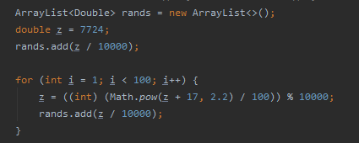

2.
0.7724
0.2142
0.6449
0.7678
0.5348
0.3442
0.0507
0.9605
0.6739
0.2669

3.
0,0 - 0,1 | 0,1 - 0,2 | 0,2 - 0,3 | 0,3 - 0,4 | 0,4 - 0,5 | 0,5 - 0,6 | 0,6 - 0,7 | 0,7 - 0,8 | 0,8 - 0,9 | 0,9 - 1,0
7 | 6 | 10 | 10 | 12 | 10 | 9 | 14 | 11 | 11

4.
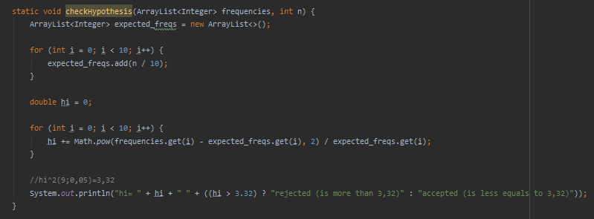

5.
0,0 - 0,1 | 0,1 - 0,2 | 0,2 - 0,3 | 0,3 - 0,4 | 0,4 - 0,5 | 0,5 - 0,6 | 0,6 - 0,7 | 0,7 - 0,8 | 0,8 - 0,9 | 0,9 - 1,0
205 | 600 | 1000 | 1000 | 1398 | 1198 | 801 | 1598 | 1199 | 1001

